Cap4
Ejercicios
Uno. Pizarrón y Excel
Cuanto dinero tendra un hombre en su cuenta, despues de 8 depositos anuales de 10,000.
La cuenta le da un 6% anual.
 |  |  | i = | 6%
 | Años | Flujos %
 | 0 |  |  | F/A | Quiero un F dado A
 | 1 | -$10,000.00 |  | $98,974.68
 | 2 | -$10,000.00
 | 3 | -$10,000.00
 | 4 | -$10,000.00
 | 5 | -$10,000.00
 | 6 | -$10,000.00
 | 7 | -$10,000.00
 | 8 | -$10,000.00 | F=?

Dos. Pizarrón y Excel
Cuanto dinero tendra que depositar ahora una persona que quiere hacer retiros anuales de 6,000 pesos durante 9 años. El primer retiro lo hará dentro de un año. La tasa es del 7% anual.

 |  |  |  | i = | 7%
 | Años | Flujos %
 | 0 | P = ? |  | P/A
 | 1 | $6,000.00 |  | Quiero una P dado A.
 | 2 | $6,000.00
 | 3 | $6,000.00 |  |  | Spanish | English
 | 4 | $6,000.00 |  | Opcion | VA | PV | -$39,091.39 |  | Análisis inteligente de signos
 | 5 | $6,000.00 |  | Segunda | VNA | NPV | $39,091.39 |  | (+/-) | -> | -NPV |  |  | -$39,091.39
 | 6 | $6,000.00
 | 7 | $6,000.00
 | 8 | $6,000.00
 | 9 | $6,000.00

Tres. Pizarrón y Excel
Un hombre que presta 50,000 pesos al 5%, se le harán 15 pagos iguales. El primer pago se le hará dentro de 3 años.
¿De cuanto serán esos pagos?
5,306.13
 |  | i = | 5%

 | Años | Flujo $ |  |  | Spanish | English
 | 0 | -$50,000.00 |  |  | PAGO | PMT
 | 1 | $0.00 |  |  | VF | FV
 | 2 | $0.00
 | 3 | A | 1 |  | Paso 1 | F/P | -$55,125.00 |  | (+/-) | Analizamos el signo y escogemos dejarlo negativo
 | 4 | A | 2 |  | Traer ese -50,000 al año dos
 | 5 | A | 3
 | 6 | A | 4 |  | Paso 2 | A/P | $5,310.87 |  | (+/-)
 | 7 | A | 5
 | 8 | A | 6
 | 9 | A | 7
 | 10 | A | 8
 | 11 | A | 9
 | 12 | A | 10
 | 13 | A | 11
 | 14 | A | 12
 | 15 | A | 13
 | 16 | A | 14
 | 17 | A | 15
 | 18 | A | <- Se borra

Cuatro. Excel
Una mujer sabia deposita 6000 pesos ahora, 3000 pesos dentro de dos anios, 4000 pesos dentro de 5 anios y 8000 pesotes dentro de 8 anios. Tasa 5% annual
Cuanto tendra en su cuenta dentro de 10 anios.

 | i | 5% | anuales
 | Anios |  |  |  |  | VNA | = VNA + Flujo año 0
 | 0 | -$6,000.00 |  | Paso 1) | VNA | TOTAL
 | 1 | $0.00 |  |  | -$11,269.91 | -$17,269.91
 | 2 | -$3,000.00
 | 3 | $0.00 |  | Paso 2) | VF
 | 4 | $0.00 |  |  | $28,130.86
 | 5 | -$4,000.00
 | 6 | $0.00
 | 7 | $0.00 |  | VF1 | $9,773.37
 | 8 | -$8,000.00 |  | VF2 | $4,432.37
 | 9 | $0.00 |  | VF3 | $5,105.13
 | 10 | $0.00 | F=? | VF4 | $8,820.00
 |  |  |  |  | $28,130.86

 | 42
 | 48
 | 411

Interés Nominal |  |  | r(anual) |  | TASA.NOMINAL
Interés Efectivo |  |  | ief=((1+r/m)^m)-1 |  | INT.EFECTIVO
Interés del periodo |  |  | ip=r/m
(Explicación en pizarrón)

 |  |  |  |  | es nominal porque dice "capitalizado semestralmente"

 | 0 | P=?
 | 1 | $0.00
 | 2 | $8,250.00 |  | P/F
 |  |  |  | VA | -$7,052.13

 |  |  |  | Tasa a utilizar:
 |  |  |  | r= | 8% | anual,capitalizable semestralmente
 |  |  |  | m= | 2 | semestres al año

 |  |  |  | INT.EFECTIVO |  | 0.0816 | 8.16% anual

 |  | r= | 12% | anual, capitalizable mensualmente
 |  | m= | 12

 |  | INT.EFECTIVO | 12.68% | anual

 | Tarea

 |  |  |  |  |  |  |  |  |  | *10

 |  | P= | 5000 |  |  | A/P
 |  | nper= | 16 | meses |  | PAGO | -$339.72
 | periodo | ip=r/m | 1% | mensual
 |  | A=?

 |  |  |  |  |  |  |  |  |  | Thorough Thinking |  |  |  |  | Si no dice nada después del 6%, debe ser anual efectiva
 |  |  |  |  |  |  |  |  |  |  |  |  |  |  | ief

 |  |  |  |  |  |  |  |  |  |  |  |  |  | ief | 6% | SALDO |  |  |  | Comprobación
 |  |  |  |  |  |  |  |  |  |  | 0 |  |  | $5,000.00 | -$3,465.11 | $1,534.89 |  |  |  | ief= | 6%
 | P= | $5,000.00 |  |  |  | Paso 1) P/A | (VA) |  | -$3,465.11 | (+/-) | 1 |  |  | -$1,000.00 |  |  |  |  |  | 0 | $5,000.00 | -$3,465.11
 | nper = | 5 | años |  |  | Paso 2) Flujos en cero |  |  | $1,534.89 |  | 2 |  |  | -$1,000.00 |  |  |  |  |  | 1 | -$1,000.00 | VNA | -$5,000.00
 | A= | -$1,000.00 | anuales | (se han realizado solo 4) |  | Paso 3) Saldo a: F=5 años (VF) |  | F/P | -$2,054.03 |  | 3 |  |  | -$1,000.00 |  |  |  |  |  | 2 | -$1,000.00 | VNA TOTAL | $0.00
 | ief= | 6% | anual efectiva |  |  |  |  |  |  |  | 4 |  |  | -$1,000.00 |  |  |  |  |  | 3 | -$1,000.00
 | F=? |  |  |  |  |  |  |  |  |  | 5 |  |  |  |  |  |  |  |  | 4 | -$1,000.00
 | m= | 1 |  |  |  |  |  |  |  |  |  |  |  |  |  |  |  |  |  | 5 | -$2,054.03

 |  |  |  |  |  |  |  |  |  | AHORRO
 |  |  |  |  |  |  |  |  |  | Desposito $5000

 |  |  |  |  |  |  |  |  |  | Cliente selecto
 |  |  |  |  |  |  |  |  |  | ofrecen tasa de 10% anual

 | 6% |  | 10%
 | Normal |  | Selecto
* | -$5,000.00 | 0 | -$5,000.00
 | $1,300.00 | 1 | $1,300.00
 | $1,240.00 | 2 | $1,240.00
 | $1,180.00 | 3 | $1,180.00
 | $1,120.00 | 4 | $1,120.00
 | $1,060.00 | 5 | $1,060.00

VNA | $5,000.00 |  | $4,516.31
VNA TOTAL | $0.00 | * | -$483.69 | me ahorré este dinero y obtengo los mismos beneficios

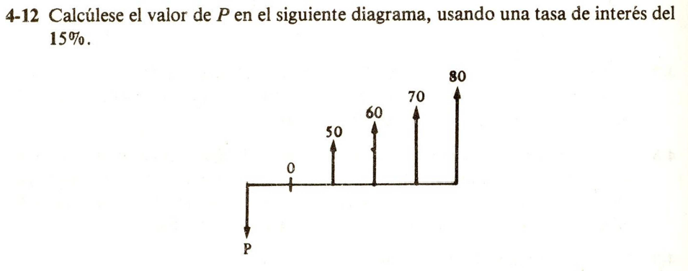
 | Tarea 32/08/2022
 | 4-12
 | 4-13
 | 4-15

 |  | x10 |  |  |  |  |  |  | f | ? | -$944.78 |  |  |  |  | si m==1:
 |  |  |  |  |  |  |  |  | a |  |  |  |  |  |  | r=ief=ip
 |  |  |  |  |  |  |  |  | n | 3 | años
 |  |  |  |  |  |  |  |  | r | 8% | anual
 |  |  |  |  |  |  |  |  | P | $750.00
 |  |  |  |  |  |  |  |  | m = | 1 | un año por año
 |  |  |  |  |  |  |  |  | ief= | 0.08 | anual

 |  | x10 |  |  |  |  |  |  |  | AQUÍ |  |  | 21.6 | kms | Jesús María |  |  | km |  | dif aquí vs Jesús M
 |  |  |  |  |  |  |  |  | F/P= VF | $3,307.50 |  |  | 12 | km/lt | $3,313.46 |  |  |  |  | $5.96
 |  |  |  |  |  |  |  |  | a |  |  |  | 1.8 | litros
 |  |  |  |  |  |  |  |  | n | 2 | años |  | $22.00 | precio gas | 8 | trimestres
 |  |  |  |  |  |  |  |  | r | 5% |  |  | $79.20 | ida y vuelta | 5%
 |  |  |  |  |  |  |  |  | p | -$3,000.00 |  |  |  |  | -$3,000.00
 |  |  |  |  |  |  |  |  | ief= | 0.05 |  |  |  |  | 5.09% | anual
 |  |  |  |  |  |  |  |  | m= | 1 |  |  |  |  | 4
 |  |  |  |  |  |  |  |  | ip=r/m | 5% | anual |  |  |  | 1% | trimestral | siempre tiene nombre del periodo

 | x100 |  |  |  |  |  |  |  | F |  |  |  |  |  |  |  |  |  |  | Corrida
 |  |  |  |  |  |  |  |  | A | -$49,900.00 |  |  |  |  | DATOS |  |  |  |  | Financiera
 |  |  |  |  |  |  |  |  | n | 24 | meses |  |  |  | TASA |  |  |  |  | TIR
 |  |  |  |  |  |  |  |  | i=? |  |  |  |  |  | 1.50% | mensual |  |  |  | 1.50% | mensual
 |  |  |  |  |  |  |  |  | P | $1,000,000.00 |  |  |  |  |  |  |  |  | 0 | $1,000,000.00
 |  |  |  |  |  |  |  |  |  |  |  |  |  |  |  |  |  |  | 1 | -$49,900.00 | fn+f4
 |  |  | r = tasa nominal X |  |  |  |  |  |  | Función travoltiana: uno abajo y otro arriba |  |  |  |  |  |  |  |  | 2 | -$49,900.00
 |  |  |  |  |  |  |  |  |  |  |  |  |  |  |  |  |  |  | 3 | -$49,900.00
 |  |  |  |  |  |  |  |  |  |  |  |  |  |  |  |  |  |  | 4 | -$49,900.00
 |  |  |  |  |  |  |  |  |  |  |  |  |  |  |  |  |  |  | 5 | -$49,900.00
 |  |  |  |  |  |  |  |  |  |  |  |  |  |  |  |  |  |  | 6 | -$49,900.00
 |  |  |  |  |  |  |  |  |  | Siempre |  |  |  |  | m= | 12 | pagos mensuales |  | 7 | -$49,900.00
 |  |  |  |  |  |  |  |  |  | TASA | ip |  |  |  |  |  | deducción |  | 8 | -$49,900.00
 |  |  |  |  |  |  |  |  |  | TIR |  |  |  |  |  |  |  |  | 9 | -$49,900.00
 |  |  |  |  |  |  |  |  |  |  |  |  |  | a) | r=ip*m | 17.95% | anual, |  | 10 | -$49,900.00
 |  |  |  |  |  |  |  |  |  | ip=r/m |  |  |  |  |  | capitablizable mensualmente |  |  | 11 | -$49,900.00
 |  |  |  |  |  |  |  |  |  |  |  |  |  |  |  |  |  |  | 12 | -$49,900.00
 |  |  |  |  |  |  |  |  |  |  |  |  |  | b) | ief= | 19.50% |  |  | 13 | -$49,900.00
 |  |  |  |  |  |  |  |  |  |  |  |  |  |  |  | tasa_nom = r |  |  | 14 | -$49,900.00
 |  |  |  |  |  |  |  |  |  |  |  |  |  |  |  | num_per_año = m |  |  | 15 | -$49,900.00
 |  |  |  |  |  |  |  |  |  |  |  |  |  |  |  |  |  |  | 16 | -$49,900.00
 |  |  |  |  |  |  |  |  |  |  |  |  |  |  |  |  |  |  | 17 | -$49,900.00
 |  |  |  |  |  |  |  |  |  |  |  |  |  |  |  |  |  |  | 18 | -$49,900.00
 |  |  |  |  |  |  |  |  |  |  |  |  |  |  |  |  |  |  | 19 | -$49,900.00
 |  |  |  |  |  |  |  |  |  |  |  |  |  |  |  |  |  |  | 20 | -$49,900.00
 |  |  |  |  |  |  |  |  |  |  |  |  |  |  |  |  |  |  | 21 | -$49,900.00
 |  |  |  |  |  |  |  |  |  |  |  |  |  |  |  |  |  |  | 22 | -$49,900.00
 |  |  |  |  |  |  |  |  |  |  |  |  |  |  |  |  |  |  | 23 | -$49,900.00
 |  |  |  |  |  |  |  |  |  |  |  |  |  |  |  |  |  |  | 24 | -$49,900.00

 |  |  |  |  |  |  |  | f |  |  | TASA
 |  |  |  |  |  |  |  | a | -$51.00 | mensuales | 1.00% | meses
 |  |  |  |  |  |  |  | n | 50 | meses
 |  |  |  |  |  |  |  | p | $2,000.00
 |  |  |  |  |  |  |  | ip= | 1.00%
 |  |  |  |  |  |  |  | r | 11.97% | mensual
 |  |  |  |  |  |  |  | m | 12 | ANUAL | r siempre es anual, ief anual
 |  |  |  |  |  |  |  | ief= | 12.65% | ANUAL

 |  |  |  |  |  |  |  | f
 |  |  |  |  |  |  |  | a=? | -$116.24
 |  |  |  |  |  |  |  | n | 30 | meses | ip=r/m | 1.00% | mensual
 |  |  |  |  |  |  |  | i
 |  |  |  |  |  |  |  | p | $3,000.00 | positivo porque se lleva el coche
 |  |  |  |  |  |  |  | r= | 12% | anual
 |  |  |  |  |  |  |  | m= | 12

 |  |  |  |  |  |  |  |  | semestres |  | Corrida financiera
 |  |  |  |  |  |  |  |  | 40.0 | 0 | Paso 1) | VNA | $15,373.62
 |  |  |  |  |  |  |  |  | 40.5 | 0
 |  |  |  |  |  |  |  |  | 41.0 | 0
 |  |  |  |  |  |  |  |  | 41.5 | 0
 |  |  |  |  |  |  |  |  | 42.0 | 0
 | 40 | depositar x |  |  |  |  |  |  | 42.5 | 0
 | n | 30 | semestrales |  |  |  |  |  | 43.0 | 0
 | a | $1,000.00 | al semestre |  |  |  |  |  | 43.5 | 0
 |  |  |  |  |  |  |  |  | 44.0 | 0
 | 50 | empieza el beneficio semestral |  |  |  |  |  |  | 44.5 | 0
 | r= | 4% | anual |  |  |  |  |  | 45.0 | 0
 | m= | 2 |  |  |  |  |  |  | 45.5 | 0
 | ip= r/m | 2.00% |  |  |  |  |  |  | 46.0 | 0
 |  |  |  |  |  |  |  |  | 46.5 | 0
 |  |  |  |  |  |  |  |  | 47.0 | 0
 |  |  |  |  |  |  |  |  | 47.5 | 0
 |  |  |  |  |  |  |  |  | 48.0 | 0
 |  |  |  |  |  |  |  |  | 48.5 | 0
 |  |  |  |  |  |  |  |  | 49.0 | 0
 |  |  |  |  |  |  |  |  | 49.5 | 0
 |  |  |  |  |  |  |  |  | 50.0 | $1,000.00 | 1
 |  |  |  |  |  |  |  |  | 50.5 | $1,000.00 | 2
 |  |  |  |  |  |  |  |  | 51.0 | $1,000.00 | 3
 |  |  |  |  |  |  |  |  | 51.5 | $1,000.00 | 4
 |  |  |  |  |  |  |  |  | 52.0 | $1,000.00 | 5
 |  |  |  |  |  |  |  |  | 52.5 | $1,000.00 | 6
 |  |  |  |  |  |  |  |  | 53.0 | $1,000.00 | 7
 |  |  |  |  |  |  |  |  | 53.5 | $1,000.00 | 8
 |  |  |  |  |  |  |  |  | 54.0 | $1,000.00 | 9
 |  |  |  |  |  |  |  |  | 54.5 | $1,000.00 | 10
 |  |  |  |  |  |  |  |  | 55.0 | $1,000.00 | 11
 |  |  |  |  |  |  |  |  | 55.5 | $1,000.00 | 12
 |  |  |  |  |  |  |  |  | 56.0 | $1,000.00 | 13
 |  |  |  |  |  |  |  |  | 56.5 | $1,000.00 | 14
 |  |  |  |  |  |  |  |  | 57.0 | $1,000.00 | 15
 |  |  |  |  |  |  |  |  | 57.5 | $1,000.00 | 16
 |  |  |  |  |  |  |  |  | 58.0 | $1,000.00 | 17
 |  |  |  |  |  |  |  |  | 58.5 | $1,000.00 | 18
 |  |  |  |  |  |  |  |  | 59.0 | $1,000.00 | 19
 |  |  |  |  |  |  |  |  | 59.5 | $1,000.00 | 20
 |  |  |  |  |  |  |  |  | 60.0 | $1,000.00 | 21
 |  |  |  |  |  |  |  |  | 60.5 | $1,000.00 | 22
 |  |  |  |  |  |  |  |  | 61.0 | $1,000.00 | 23
 |  |  |  |  |  |  |  |  | 61.5 | $1,000.00 | 24
 |  |  |  |  |  |  |  |  | 62.0 | $1,000.00 | 25
 |  |  |  |  |  |  |  |  | 62.5 | $1,000.00 | 26
 |  |  |  |  |  |  |  |  | 63.0 | $1,000.00 | 27
 |  |  |  |  |  |  |  |  | 63.5 | $1,000.00 | 28
 |  |  |  |  |  |  |  |  | 64.0 | $1,000.00 | 29
 |  |  |  |  |  |  |  |  | 64.5 | $1,000.00 | 30

 |  |  |  |  | Guía Examen

 |  | f |  |  |  |  |  | año
 |  | a |  |  |  |  |  | 0
 |  | n |  |  | $393.78 |  |  | 1 | $40
 |  | i | 5% |  |  |  |  | 2 | $50
 |  | p=? |  |  |  |  |  | 3 | $60
 |  |  |  |  |  |  |  | 4 | $70
 |  |  |  |  |  |  |  | 5 | $80
 |  |  |  |  |  |  |  | 6 | $90
 |  |  |  |  |  |  |  | 7 | $100

 |  |  | rn |  |  |  |  | 0
 |  | f |  |  |  |  |  | 1
 |  | a=? |  |  |  |  |  | 2
 |  | n |  |  |  |  |  | 3
 |  | i | 8%
 |  | p | $3,000

 |  | f
 |  | a=?
 |  | n |  |  | -$1,143.15
 |  | i | 7%
 |  | p | $3,000

0 |  | f |  |  |  |  |  |  | -$646.76
 |  | a=?
 |  | n
 |  | i | 15%
 |  | p

 |  | f=? | 12000 |  | 0 | compra
 |  | a |  |  | 1
 |  | n |  |  | 2
 |  | i | 4% |  | 3
 |  | p

 |  | f |  |  | TASA
 |  | a | -$91.70 | mensuales | 1.50% | meses
 |  | n | 12 | meses
 |  | p | $1,000.00
 |  | ip= | 1.50%
 |  | r | 18.04% | mensual
 |  | m | 12 | ANUAL

 |  | f
 |  | a | -$91.70 | mensuales
 |  | n | 7 | meses
 |  | p | $1,000.00
 |  | ip= | 1.00%
 |  | r | 12.00% | mensual
 |  | m | 12 | ANUAL
 |  | ief= | 12.68% | ANUAL

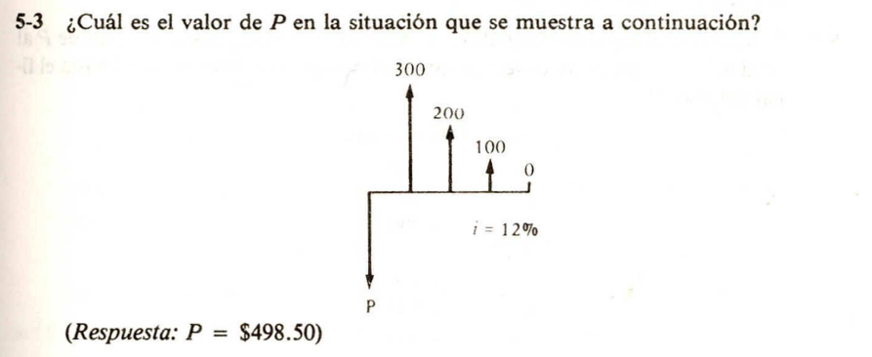

 |  | i | 12% | 300
 |  |  |  | 200
 |  |  |  | 100
 |  |  |  | 0
 |  | VNA | $498.47

